CONTATO CNI
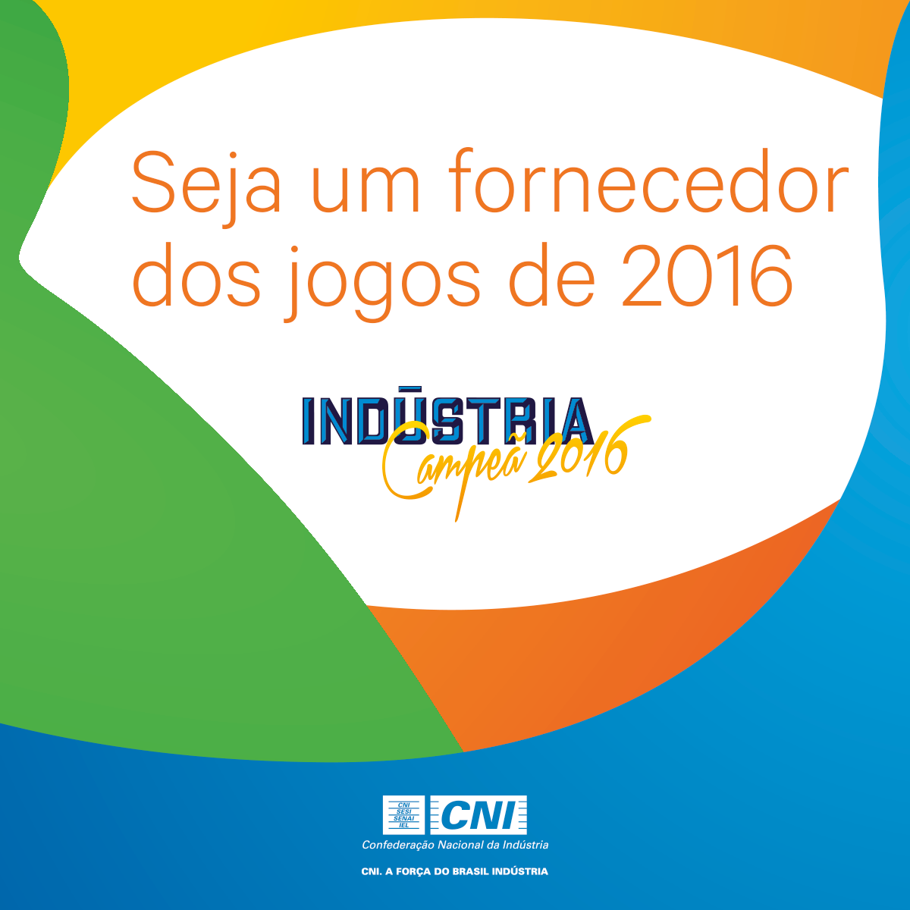

ENTRE EM CONTATO COM A CNI
Telefone: 61 3317-9974
E-mail: csilva@cni.org.br
Site: www.cni.org.br/industriacampea

ORIENTAÇÕES PARA A EMPRESA
COMO SER FORNECEDOR RIO 2016

>PRIMEIRO PASSO
A empresa precisa estar pré-cadastrada no Portal de Suprimentos Rio 2016. Para isso, a empresa deverá acessar o Portal de Suprimentos Rio 2016 (http://portaldesuprimentos.rio2016.com/cadastro) e concluir o pré-cadastro.

>SEGUNDO PASSO
A empresa com o pré-cadastro realizado precisa candidatar-se no processo de compra de interesse. Para isso, a empresa deverá acessar a área de concorrências (http://portaldesuprimentos.rio2016.com/status-das-concorrencias), realizar a busca pelo nome, parte do nome ou código do processo e concluir o procedimento de candidatura.


>TERCEIRO PASSO (APOIO DA CNI)
Após a candidatura no processo, a empresa deverá entrar em contato com a CNI para que seja possível acompanhar o processo de cotação entre a empresa e a área de suprimentos do Rio 2016. Segue o no nosso contato: Cristiano Silva - Telefone: (61) 3317-9974 - E-mail: csilva@cni.org.br

SUPORTE PARA O CADASTRO - RIO 2016

Qualquer dúvida ou problema no processo de cadastro, a empresa deverá entrar em contato com o Suporte Rio 2016: E-mail: suporterio2016@me.com.br - Telefone: (11) 2175-3660 Mais informações, bem como acesso aos manuais e do passo a passo para o cadastro, poderão ser obtidos no canal Indústria Campeã: www.cni.org.br/industriacampea

COMPRAS ABERTAS
REALIZE O SEU CADASTRO
PROCESSOS
ATUALIZADOS
OPORTUNIDADES DE FORNECIMENTO AO RIO 2016 - JOGOS OLÍMPICOS E PARALÍMPICOS DE 2016 (Posição 23/5/2016)
Nº DO PROCESSO | NOME DO PROCESSO | CATEGORIA | TIPO | PRAZO PARA SE CANDIDATAR | ENCERRAMENTO DO PRAZO (dias) | LINK PARA SE CANDIDATAR | ANEXO DO PROCESSO | Nº DO PROCESSO
902620516 | C1576 - Pisos Atletismo: Áreas de Circulação / Athletism Flooring: Circulation Areas | Equipamentos Para Atletismo | Material/Serviço | 2016-05-24 | 1 | http://www.me.com.br/do/ExpressionOfInterest.mvc/SOURCINGFLOW/198413 | http://portaldesuprimentos.rio2016.com/wp-content/themes/mercado/anexos_status_concorrencia/902620516_C1576.zip | 902620516
902600516 | C1591 - Saunas | Serviços de construção de instalações esportivas e recreativas | Serviço | 2016-05-24 | 1 | http://www.me.com.br/do/ExpressionOfInterest.mvc/SOURCINGFLOW/198411 | http://portaldesuprimentos.rio2016.com/wp-content/themes/mercado/anexos_status_concorrencia/902600516_C1591.zip | 902600516
902570516 | C1592 Rádios de comunicação Rugby e Hockey // Rugby and Hockey Comm System | Sistemas ou acessórios de gerenciamento de chamadas | Material/Serviço | 2016-05-24 | 1 | http://www.me.com.br/do/ExpressionOfInterest.mvc/SOURCINGFLOW/198296 | não | 902570516
902550516 | C1590 - Serviço Pintura BMX | Acessórios para esporte | Serviço | 2016-05-24 | 1 | http://www.me.com.br/do/ExpressionOfInterest.mvc/SOURCINGFLOW/198215 | http://portaldesuprimentos.rio2016.com/wp-content/themes/mercado/anexos_status_concorrencia/902550516_C1590.zip | 902550516
902390516 | C1586 - Suporte de TV - ACM | Móveis | Material | 2016-05-24 | 1 | http://www.me.com.br/do/ExpressionOfInterest.mvc/SOURCINGFLOW/197237 | não | 902390516
902530516 | C1348b - Controle de Pragas e Vetores (Demais Venues) / C1348b - Pests Control (Other Venues) | Serviços de detetização | Serviço | 2016-05-27 | 4 | http://www.me.com.br/do/ExpressionOfInterest.mvc/SOURCINGFLOW/198165 | não | 902530516
901630316 | C921 - MED - Gelo Para Jogos Olímpicos e Paralímpicos | Transporte rodoviário | Material/Serviço | 2016-06-01 | 9 | http://www.me.com.br/do/ExpressionOfInterest.mvc/SOURCINGFLOW/192833 | não | 901630316

